Estadísticas
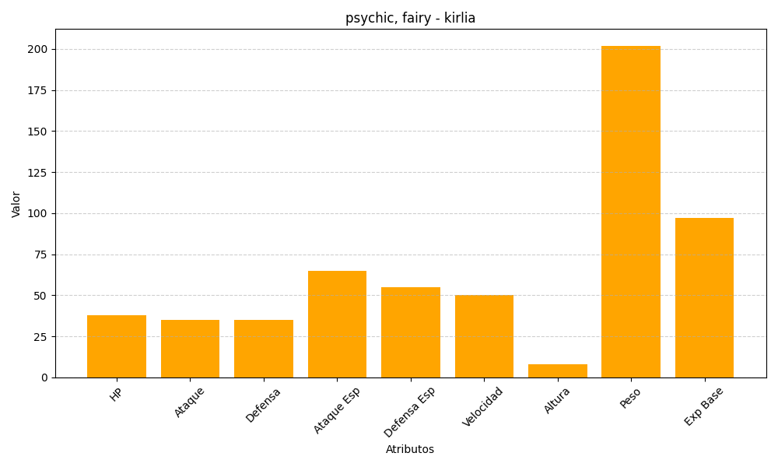
ID | Nombre | Tipo | HP | Ataque | Defensa | Ataque Especial | Defensa Especial | Velocidad | Altura | Peso | Experiencia Base
281 | kirlia | psychic, fairy | 38 | 35 | 35 | 65 | 55 | 50 | 8 | 202 | 97

